Lista de consultas
HISTORIA DE USUARIO | PANTALLA | EVENTOS | ACCION | CONSULTA
Registrar en la app | 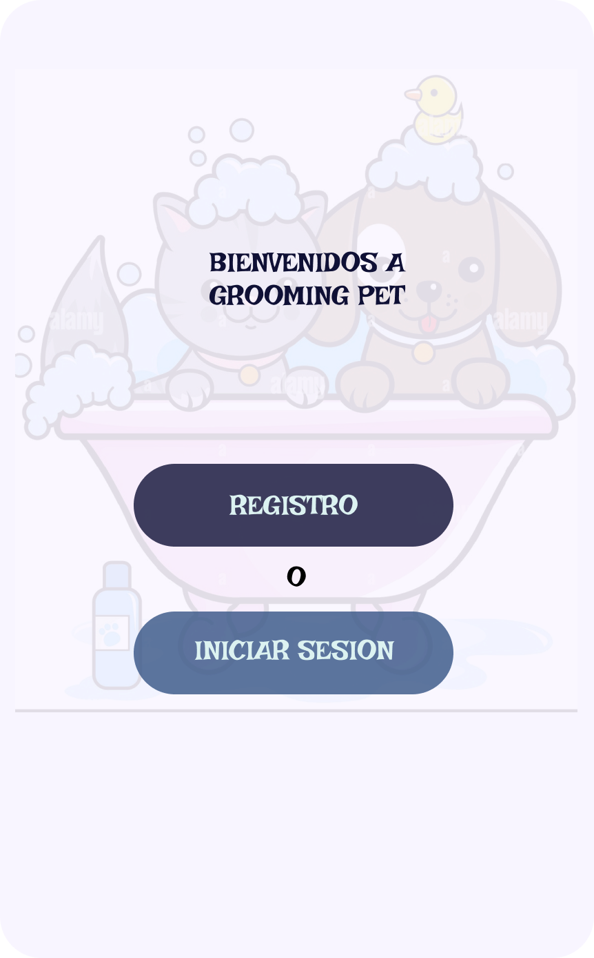 | btn registro | desplegar pantalla de registro | N/A
Iniciar sesion |  | btn Inicio de sesion | Desplegar pantalla de inicio de sesion | N/A

Ingresar datos para registro | 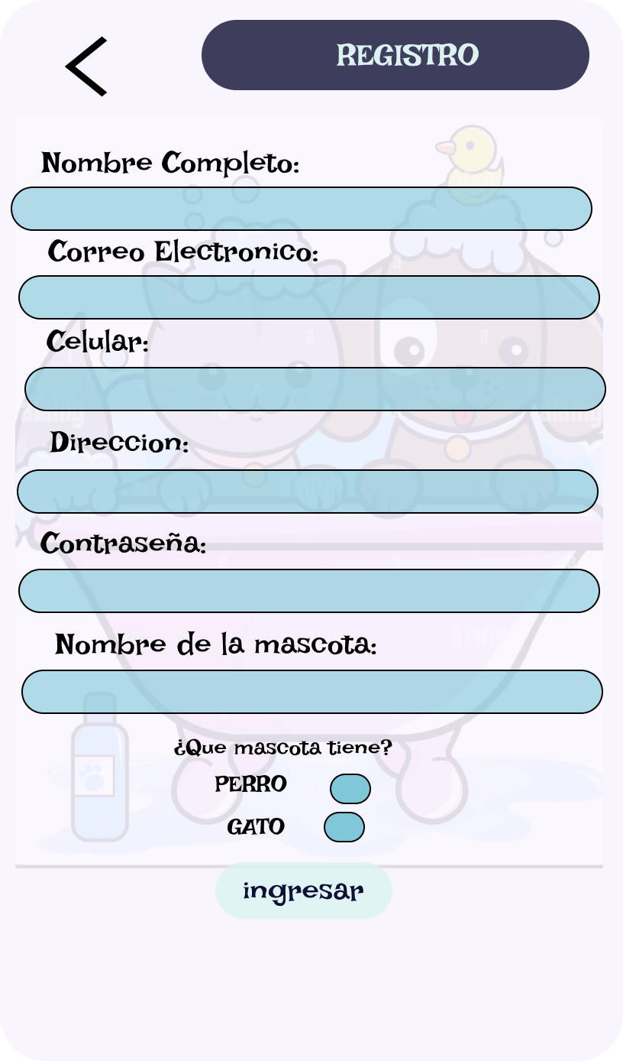 | btn ingresar | verificar datos de usuario | INSER INTO cliente (nombre_cliente, email, telefono, direccion, contrasenia, nombre_mascota) VALUES (?, ?, ?, ?, ?, ?);
 |  |  | si existe avisa que ya existe usuario y lo manda a la pagina de servicios | SELECT * FROM servicio

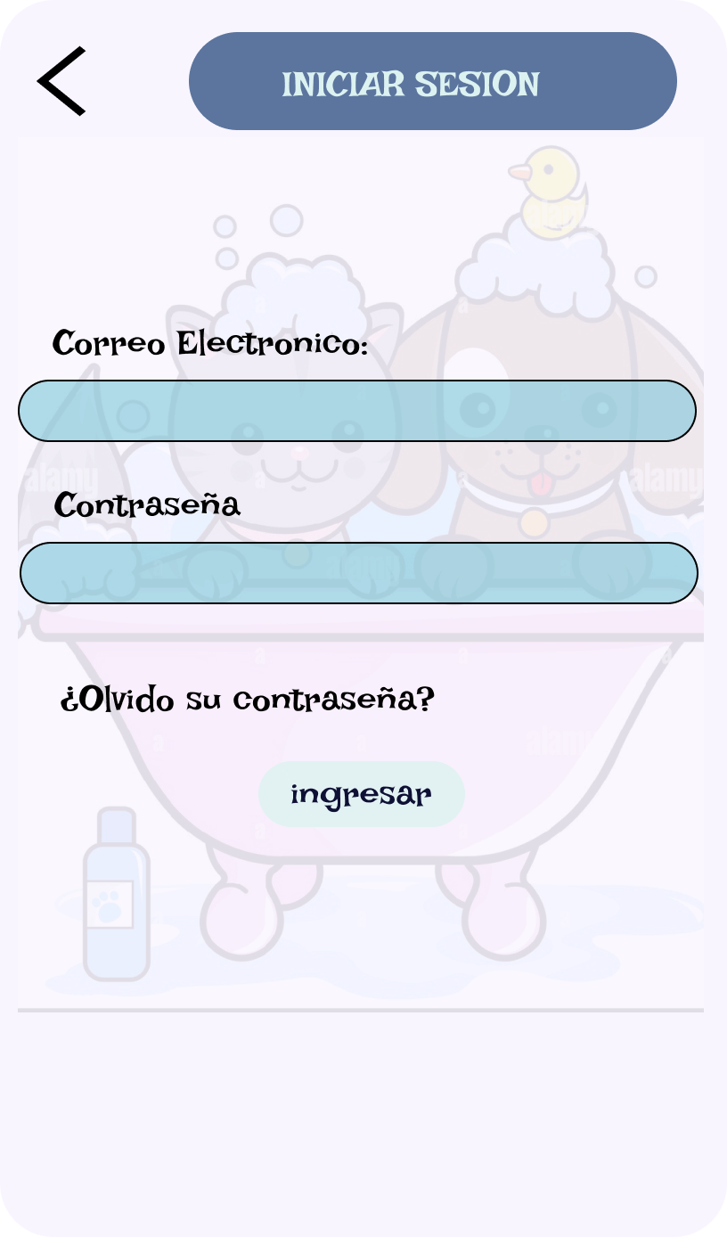
ingresas datos para inciar sesion |  | Btn ingresar | verificar datos de usuario
 |  |  | si ya existe llevar a la pantalla servicios | SELECT * FROM servicio
 |  |  | si no existe llevarlo a la pagina de registro | INSERT INTO cliente (?, ?, ?, ?, ?, ?)

servicios brindados | 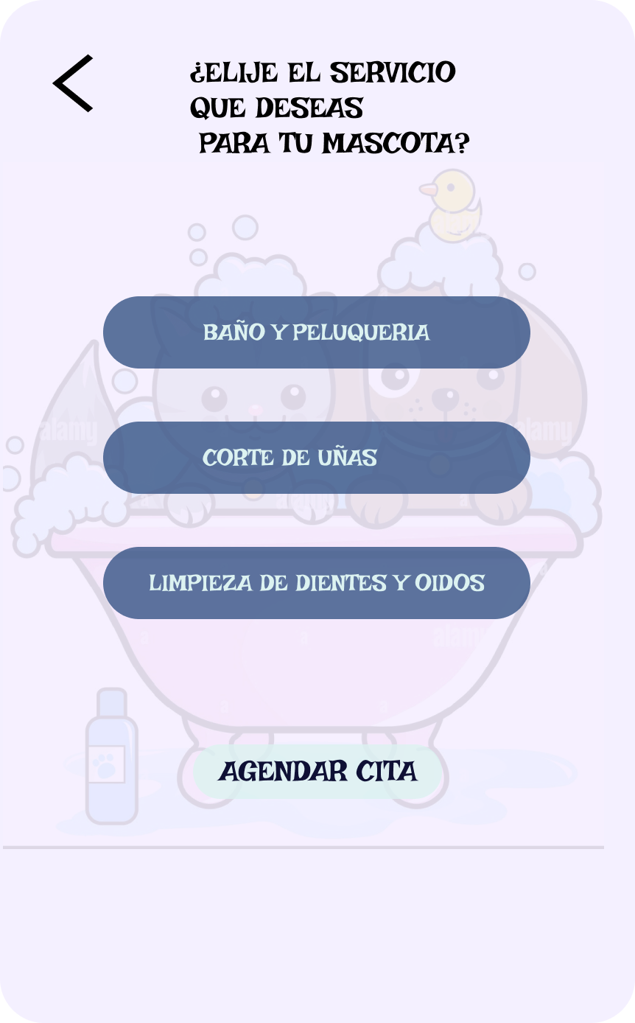 | btn baño y peluqueria | Leer la descripcion del servicio, su costo y duracion | SELECT descripcion_servicio FROM servicio
 |  | btn corte de ulas
 |  | btn limpieza

 |  | agendar cita | Lleva a la pantalla de agendar cita | INSERT INTO agendar_cita (id_cliente, id_mascota, fecha_cita, hora_disponible) VALUES (?, ?, ?, ?);

Agendar cita | 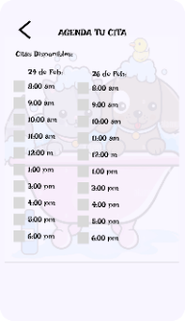 | seleccionar fecha |  | SELECT * FROM agendar cita WHERE fecha_cita = ?
 |  | seleccionar hora |  | SELECT * FROM agendar cita WHERE hora_disponible = ?

